šatní dvojskříň kovová
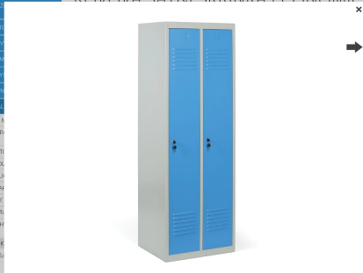
Šatní dvojskříň kovová

průměrná cena: 4 600,- Kč

Specifikace:

· šatní skříň z ocelového plechu (o síle min. 0,7 mm)

· výška v rozmezí 1850 až 1910 x šířka 600 x hloubka 450 až 500 (v mm)
· dvoudvéřové provedení se dvěma oddíly pro užívání formou „čisté/použité oděvy“
· dveře s vnitřními skrytými panty, vybaveny proti možnosti protlačení, každé s cylindrickým zámkem s minimálně dvěma klíči
· zadní část skříně opatřena průduchy k zajištění odvětrávání horní a spodní části skříně
· typ podstavce – sokl
· barevné provedení ve světlých barvách s vyloučením křiklavého nebo vzorovaného provedení, jednotné barevné provedení pro celou dodávku

· vybavení – šatní tyč, dvojháček, dvě police – jedna ve spodní a druhá v horní části

Dodání ve smontovaném stavu

kovové skříně velké
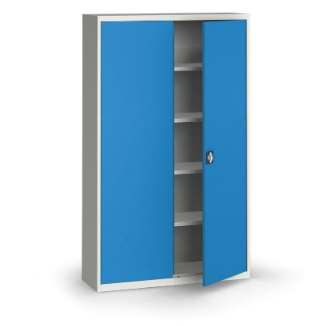
Kovová skříň vysoká

průměrná cena: 8900,- Kč

Specifikace:

1. Obecný popis

Svařovaná dvoudveřová dílenská skříň z kvalitního ocelového plechu (tloušťka min. 0,6 mm), vysoce odolná a tuhá.
Police: 4 ks přestavitelné po 70 mm (nebo 25 mm), nosnost 60 kg/polici, vzdálenost mezi policemi min. 335 mm pro pořadače (3–5 řad podle výšky).
Dveře: Křídlové s vnitřními závěsy, pákovým rozvorovým mechanismem (tři směry), dvourozvorovým uzávěrem s cylindrickým zámkem (2 klíče), vyztužené proti prolomení, plastové dorazy.
Perforace: Volitelně 10 × 10 mm na vnitřní straně dveří (pro háčky) a zadní stěně.
Povrchová úprava: Vypalovací prášková barva – korpus šedý (RAL 7035) nebo tmavě šedý (RAL 7016); dveře: šedé (RAL 7035), tmavě šedé (RAL 7016), modré (RAL 5012/5017), červené (RAL 3000) nebo zelené (RAL 6011).
Dodáváno: Plně smontované, připravené k okamžitému použití.
Řada: KOVONA (nebo JAN II / JAN NOWAK s ekvivalentními vlastnostmi).
Použití: Kancelářské, lékařské, dílenská na nářadí nebo šanony (např. 60 ks).

2. Technické parametry (povinné minimum)

Parametr | Hodnota
Výška | 1950 mm (nebo 1850 mm)
Šířka | 1200 mm (nebo 1150 mm)
Hloubka | 400 mm
Počet polic | 4 (přestavitelné po 70 mm)
Nosnost na polici | 60 kg
Typ dveří | Křídlové, uzamykatelné
Uzávěr | Rozvorový zámek s 2 klíči
Barva korpusu | Šedá (RAL 7035/7016)
Barva dveří | RAL 7035/7016/5012/3000/6011
Typ konstrukce | Svařovaná
Certifikace | PZH nebo ekvivalent (GDPR soulad)

3. Klíčové požadavky na kvalitu a použití

Vysoká stabilita pro nářadí, dokumenty nebo chemikálie; odolnost vůči poškození.
Flexibilita: Přestavitelné police pro šanony nebo nářadí.
Bezpečnost: Vyztužené dveře, pevný zámek.

4. Kritéria hodnocení nabídek

Cena včetně dopravy a montáže.
Dodací lhůta, záruka (min. 2 roky)

Regál kovový
Regál kovový nosnost 175 kg

průměrná cena - 3 000,- Kč
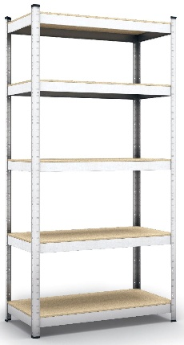

Specifikace regálů: 1. Obecný popis: Stabilní policový regál s rychlou zásuvnou (bezšroubovou) montáží, vhodný do skladů, dílen, sklepů a garáží.

Regál musí být dodán plně smontovaný (předmontovaný), připravený k okamžitému použití.
Konstrukce: Kovový rám z pozinkované oceli s policemi z kvalitní dřevovláknité desky (HDF/MDF, tloušťka 4 mm).
Povrchová úprava kovových částí: Práškový lak RAL 7031 (šedá) nebo ekvivalentní pozinkování pro odolnost vůči korozi a vlhkosti.
Nohy regálu zakončené plastovými koncovkami pro stabilitu a ochranu podlahy.
Výrobní tolerance výšky stojiny: ±1%.
Certifikace: ISO 9001:2015 nebo ekvivalent.
Značka/dodavatel: Preferováno vybaveniprouklid.cz nebo ekvivalent s odpovídajícími parametry.

2. Technické parametry (povinné minimum)

Parametr | Hodnota
Výška | 180 cm (1790–1800 mm)
Šířka | 90 cm
Hloubka | 40–45 cm
Počet polic | 5 (výškově nastavitelné v rámech)
Nosnost na polici | 175 kg (při rovnoměrném rozložení zatížení)
Celková nosnost regálu | 875 kg
Tloušťka oceli | 0,6 mm
Profil nohy | 35 × 35 mm
Tloušťka police | 4 mm (HDF/MDF)
Barva | Šedá (RAL 7031)
Typ montáže | Zásuvný (bezšroubový), dodán smontovaný
Materiál | Pozinkovaná ocel + HDF/MDF desky

3. Klíčové požadavky na kvalitu a použití

Vysoká stabilita a flexibilita pro úložení nářadí, dokumentů, domácích potřeb nebo těžších předmětů.
Odolnost vůči vlhkosti a korozi díky pozinkování.
Provedení: Základní regál (ne příslušenství).
Dodávka: Regály musí být testovány na nosnost a stabilitu, s protokolem o shodě.

